Лист1
mutation
 | 0.5 |  |  | 1 |  | 1.5
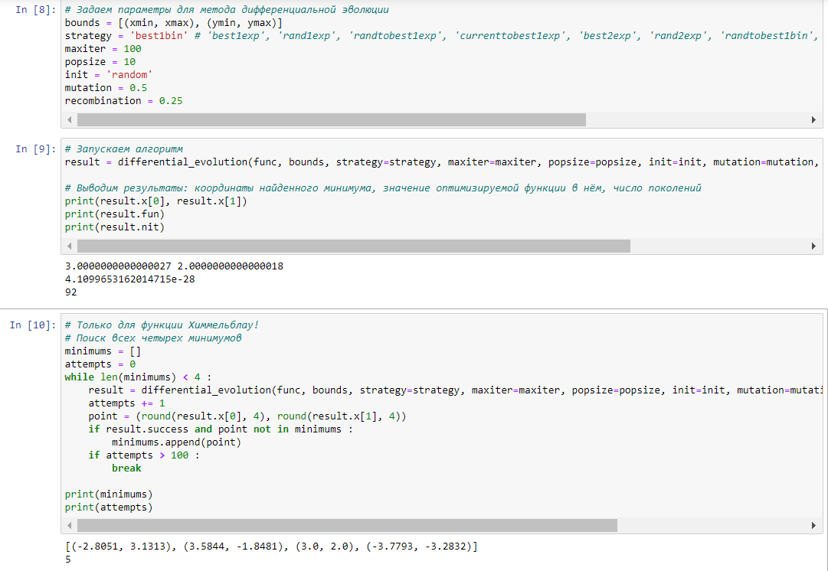
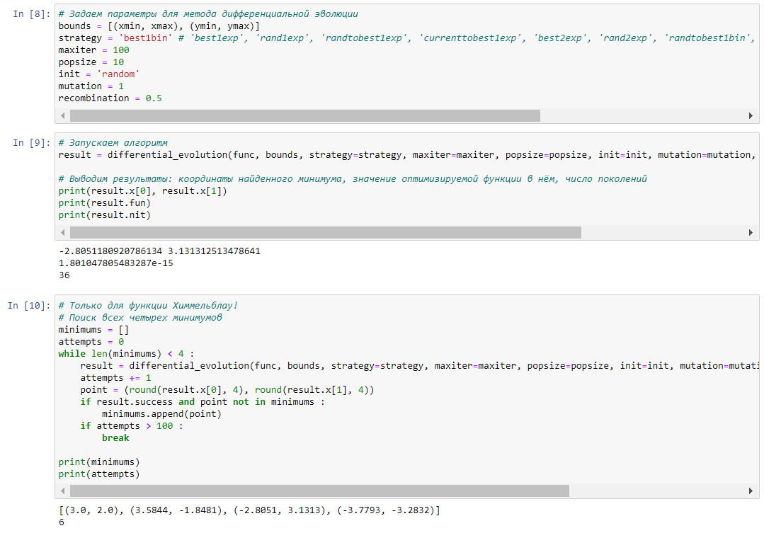
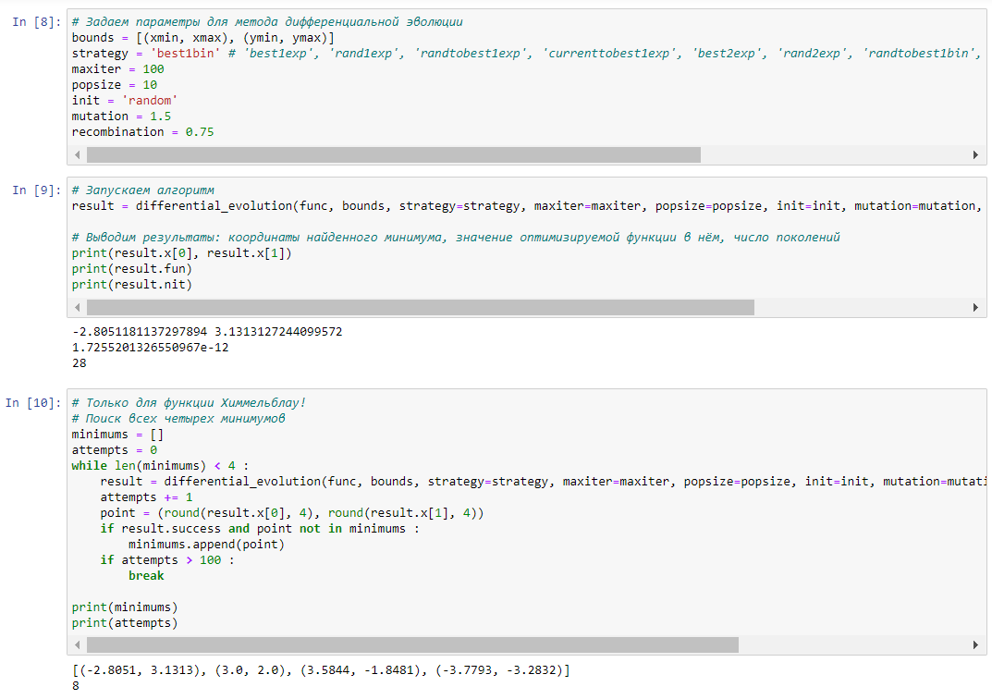

Чем выше значение мутации тем меньше разница между min и max

 |  |  | recombination

 |  | 0.25 | 0.5 |  | 0.75
 |  | быстро | чуток медленее чем 0,25 |  | чуток медленее чем 0,5 но все еще быстро
Вывод
Чем выше вероятность создания нового поколения, тем больше будет поколений. Код будет работать дольше с большим шансом пояления поколений.

